UAC SEGUNDO TRIMESTRE
REGISTRO PÚBLICO DE PETICIONES, QUEJAS, RECLAMOS, SUGERENCIAS Y DENUNCIAS.

UNIDAD COORDINADORA DE ATENCIÓN CIUDADANA DEL CONGRESO DE LA REPÚBLICA - UAC
DEL PRIMERO DE MARZO AL 30 DE JUNIO

 | Recepcionadas por la UAC |  |  | Infomación adicional

 | Petición | 1,465 |  | Recepcionadas no PQRSD | 619
 | Queja | 0 |  | Suministro de información abonados | 780
 | Reclamo | 0 |  | TOTAL | 1,399
 | Sugerencia y opinion | 12
 | Denuncias | 0
 | Asuntos Judiciales | 69 |  | Atendidos por la UAC | 1,221
 | Solicitud de Apoyo | 50 |  | Trasladadas al interior del Congreso desde la UAC | 305
 | TOTAL | 1,596 |  | Trasladadas a otras instituciones desde la UAC | 70
 |  |  |  | TOTAL | 1,596
 | Recepcionadas por la Unidad Correspondencia

 | Petición | 351
 | Queja | 0
 | Reclamo | 0
 | Denuncia | 0 |  | TOTAL RECEPCIONADAS | 3,346
 | Opinión/Sugerencia
 | TOTAL | 351
 | PQRSD UAC + PQRSD UC= | 1,947

Comparativo PQRSD atendidas desde la UAC y al interior del Congreso

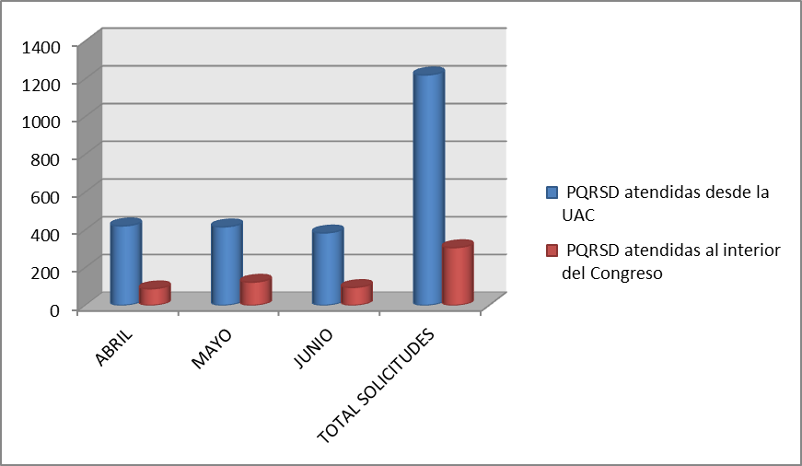

De las 1.596 peticiones recibidas en la Unidad de Atención Ciudadana del Congreso (UAC),1.221 fueron atendidas desde la UAC y 306 trasladadas a otras dependencias del Congreso. y 70 a otras entidades del Estado. Es importante anotar que desde la UAC se remite información de interés a abonados y en este trimestre fueron 780. En los 2 cuadros siguientes hay una diferencia de 2 peticiones al consolidarse porque fueron trasladas al interior y exterior del Congreso, por lo tanto , trasladadas al Congreso suman 306 y trasladadas al exterior del Congreso suma 71

 | PQRSD CONTESTADOS DESDE LA UNIDAD DE ATENCIÓN CIUDADANA DEL CONGRESO
 | No. RADICADO ENTRADA | FECHA RADICACIÓN | No. RADICADO RESPUESTA | FECHA RESPUESTA | TIEMPO DE RESPUESTA
 | 1070 | 2018-04-02 | UAC-CS-1390-2018 | 2018-04-02 | 0
 | 1072 | 2018-04-02 | UAC-CS-1397-2018 | 2018-04-02 | 0
 | 1073 | 2018-04-02 | UAC-CS-1398-2018 | 2018-04-02 | 0
 | 1074 | 2018-04-02 | UAC-CS-1399-2018 | 2018-04-02 | 0
 | 1075 | 2018-04-02 | UAC-CS-1400-2018 | 2018-04-02 | 0
 | 1076 | 2018-04-02 | UAC-CS-1401-2018 | 2018-04-02 | 0
 | 1077 | 2018-04-02 | UAC-CS-1402-2018 | 2018-04-02 | 0
 | 1082 | 2018-04-02 | UAC-CS-1408-2018 | 2018-04-02 | 0
 | 1083 | 2018-04-02 | UAC-CS-1409-2018 | 2018-04-02 | 0
 | 1084 | 2018-04-02 | UAC-CS-1410-2018 | 2018-04-02 | 0
 | 1085 | 2018-04-02 | UAC-CS-1411-2018 | 2018-04-02 | 0
 | 1088 | 2018-04-02 | UAC-CS-1416-2018 | 2018-04-02 | 0
 | 1089 | 2018-04-02 | UAC-CS-1417-2018 | 2018-04-02 | 0
 | 1093 | 2018-04-09 | UAC-CS-1424-2018 | 2018-04-09 | 0
 | 1094 | 2018-04-09 | UAC-CS-1425-2018 | 2018-04-09 | 0
 | 1098 | 2018-04-12 | UAC-CS-1731-2018 | 2018-04-12 | 0
 | 1099 | 2018-04-04 | UAC-CS-1428-2018 | 2018-04-04 | 0
 | 1100 | 2018-04-01 | UAC-CS-1429-2018 | 2018-04-05 | 3
 | 1101 | 2018-04-05 | UAC-CS-1430-2018 | 2018-04-05 | 0
 | 1102 | 2018-04-05 | UAC-CS-1431-2018 | 2018-04-05 | 0
 | 1103 | 2018-04-05 | UAC-CS-1432-2018 | 2018-04-05 | 0
 | 1104 | 2018-04-05 | UAC-CS-1433-2018 | 2018-04-05 | 0
 | 1106 | 2018-04-05 | UAC-CS-1435-2018 | 2018-04-05 | 0
 | 1108 | 2018-04-02 | UAC-CS-1438-2018 | 2018-04-02 | 0
 | 1128 | 2018-04-03 | UAC-CS-1480-2018 | 2018-04-03 | 0
 | 1129 | 2018-04-03 | UAC-CS-1517-2018 | 2018-04-04 | 1
 | 1130 | 2018-04-03 | UAC-CS-1518-2018 | 2018-04-04 | 1
 | 1131 | 2018-04-03 | UAC-CS-1519-2018 | 2018-04-04 | 1
 | 1133 | 2018-04-02 | UAC-CS-1463-2018 | 2018-04-02 | 0
 | 1134 | 2018-04-02 | UAC-CS-1464-2018 | 2018-04-02 | 0
 | 1139 | 2018-04-02 | UAC-CS-1473-2018 | 2018-04-03 | 1
 | 1140 | 2018-04-03 | UAC-CS-1474-2018 | 2018-04-03 | 0
 | 1141 | 2018-04-03 | UAC-CS-1475-2018 | 2018-04-03 | 0
 | 1142 | 2018-04-02 | UAC-CS-1476-2018 | 2018-04-02 | 0
 | 1144 | 2018-04-02 | UAC-CS-1481-2018 | 2018-04-02 | 0
 | 1148 | 2018-04-02 | UAC-CS-1486-2018 | 2018-04-03 | 1
 | 1151 | 2018-04-03 | UAC-CS-1492-2018 | 2018-04-03 | 0
 | 1153 | 2018-04-02 | UAC-CS-1493-2018 | 2018-04-03 | 1
 | 1154 | 2018-04-03 | UAC-CS-1494-2018 | 2018-04-03 | 0
 | 1155 | 2018-04-03 | UAC-CS-1495-2018 | 2018-04-03 | 0
 | 1156 | 2018-04-03 | UAC-CS-1496-2018 | 2018-04-03 | 0
 | 1157 | 2018-04-03 | UAC-CS-1497-2018 | 2018-04-03 | 0
 | 1158 | 2018-04-03 | UAC-CS-1498-2018 | 2018-04-03 | 0
 | 1159 | 2018-04-03 | UAC-CS-1499-2018 | 2018-04-04 | 1
 | 1160 | 2018-04-03 | UAC-CS-1500-2018 | 2018-04-03 | 0
 | 1162 | 2018-04-03 | UAC-CS-1506-2018 | 2018-04-03 | 0
 | 1163 | 2018-04-03 | UAC-CS-1507-2018 | 2018-04-03 | 0
 | 1167 | 2018-04-03 | UAC-CS-1509-2018 | 2018-04-03 | 0
 | 1168 | 2018-04-04 | UAC-CS-1511-2018 | 2018-04-04 | 0
 | 1169 | 2018-04-04 | UAC-CS-1512-2018 | 2018-04-04 | 0
 | 1170 | 2018-04-04 | UAC-CS-1513-2018 | 2018-04-04 | 0
 | 1171 | 2018-04-04 | UAC-CS-1514-2018 | 2018-04-04 | 0
 | 1172 | 2018-04-04 | UAC-CS-1515-2018 | 2018-04-04 | 0
 | 1173 | 2018-04-03 | UAC-CS-1526-2018 | 2018-04-04 | 1
 | 1174 | 2018-04-03 | UAC-CS-1527-2018 | 2018-04-04 | 1
 | 1175 | 2018-04-02 | UAC-CS-1529-2018 | 2018-04-04 | 2
 | 1176 | 2018-04-04 | UAC-CS-1528-2018 | 2018-04-04 | 0
 | 1177 | 2018-04-03 | UAC-CS-1520-2018 | 2018-04-04 | 1
 | 1178 | 2018-04-03 | UAC-CS-1521-2018 | 2018-04-04 | 1
 | 1179 | 2018-04-03 | UAC-CS-1522-2018 | 2018-04-04 | 1
 | 1181 | 2018-04-04 | UAC-CS-1530-2018 | 2018-04-04 | 0
 | 1182 | 2018-04-04 | UAC-CS-1531-2018 | 2018-04-04 | 0
 | 1183 | 2018-04-03 | UAC-CS-1525-2018 | 2018-04-04 | 1
 | 1184 | 2018-04-02 | UAC-CS-1532-2018 | 2018-04-04 | 2
 | 1185 | 2018-04-02 | UAC-CS-1533-2018 | 2018-04-04 | 2
 | 1186 | 2018-04-02 | UAC-CS-1535-2018 | 2018-04-04 | 2
 | 1187 | 2018-04-04 | UAC-CS-1536-2018 | 2018-04-04 | 0
 | 1188 | 2018-04-04 | UAC-CS-1537-2018 | 2018-04-04 | 0
 | 1189 | 2018-04-04 | UAC-CS-1538-2018 | 2018-04-04 | 0
 | 1190 | 2018-04-04 | UAC-CS-1539-2018 | 2018-04-04 | 0
 | 1191 | 2018-04-04 | UAC-CS-1540-2018 | 2018-04-04 | 0
 | 1192 | 2018-04-04 | UAC-CS-1541-2018 | 2018-04-04 | 0
 | 1193 | 2018-04-05 | UAC-CS-1542-2018 | 2018-04-05 | 0
 | 1194 | 2018-04-05 | UAC-CS-1543-2018 | 2018-04-05 | 0
 | 1195 | 2018-04-05 | UAC-CS-1544-2018 | 2018-04-05 | 0
 | 1196 | 2018-04-05 | UAC-CS-1545-2018 | 2018-04-05 | 0
 | 1197 | 2018-04-05 | UAC-CS-1546-2018 | 2018-04-05 | 0
 | 1198 | 2018-04-05 | UAC-CS-1547-2018 | 2018-04-05 | 0
 | 1199 | 2018-04-05 | UAC-CS-1550-2018 | 2018-04-05 | 0
 | 1202 | 2018-04-04 | UAC-CS-1562-2018 | 2018-04-06 | 2
 | 1203 | 2018-04-05 | UAC-CS-1556-2018 | 2018-04-05 | 0
 | 1204 | 2018-04-05 | UAC-CS-1557-2018 | 2018-04-05 | 0
 | 1205 | 2018-04-05 | UAC-CS-1558-2018 | 2018-04-05 | 0
 | 1206 | 2018-04-05 | UAC-CS-1559-2018 | 2018-04-05 | 0
 | 1207 | 2018-04-05 | UAC-CS-1560-2018 | 2018-04-05 | 0
 | 1208 | 2018-04-05 | UAC-CS-1563-2018 | 2018-04-05 | 0
 | 1209 | 2018-04-05 | UAC-CS-1564-2018 | 2018-04-05 | 0
 | 1210 | 2018-04-05 | UAC-CS-1565-2018 | 2018-04-05 | 0
 | 1211 | 2018-04-05 | UAC-CS-1566-2018 | 2018-04-05 | 0
 | 1212 | 2018-04-05 | UAC-CS-1567-2018 | 2018-04-05 | 0
 | 1213 | 2018-04-06 | UAC-CS-1569-2018 | 2018-04-06 | 0
 | 1214 | 2018-04-06 | UAC-CS-1570-2018 | 2018-04-06 | 0
 | 1215 | 2018-04-06 | UAC-CS-1571-2018 | 2018-04-06 | 0
 | 1216 | 2018-04-06 | UAC-CS-1572-2018 | 2018-04-06 | 0
 | 1217 | 2018-04-06 | UAC-CS-1573-2018 | 2018-04-06 | 0
 | 1219 | 2018-04-05 | UAC-CS-1576-2018 | 2018-04-06 | 1
 | 1222 | 2018-04-06 | UAC-CS-1581-2018 | 2018-04-06 | 0
 | 1223 | 2018-04-06 | UAC-CS-1582-2018 | 2018-04-06 | 0
 | 1224 | 2018-04-06 | UAC-CS-1583-2018 | 2018-04-06 | 0
 | 1225 | 2018-04-06 | UAC-CS-1584-2018 | 2018-04-06 | 0
...
 | PQRSD CONTESTADOS DESDE LA UNIDAD DE ATENCIÓN CIUDADANA DEL CONGRESO
 | 2721 | 2018-06-29 | UAC-CS-3480-2018 | 2018-06-29 | 0
 | 2722 | 2018-06-29 | UAC-CS-3481-2018 | 2018-06-29 | 0
 | 2723 | 2018-06-29 | UAC-CS-3482-2018 | 2018-06-29 | 0
 | 2724 | 2018-06-29 | UAC-CS-3483-2018 | 2018-06-29 | 0
 | 2735 | 2018-06-27 | UAC-CS-3493-2018 | 2018-06-29 | 0
 | 2736 | 2018-06-27 | UAC-CS-3494-2018 | 2018-07-05 | 0
 | 2753 | 2018-06-28 | UAC-CS-3522-2018 | 2018-07-06 | 5
 | 2758 | 2018-06-29 | UAC-CS-3529-2018 | 2018-07-06 | 4

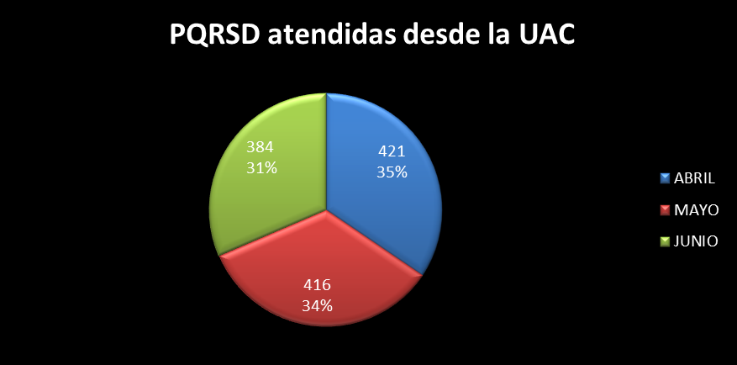
PQRSD - TRASLADADOS A DEPENDENCIAS DE SENADO Y CÁMARA
No. RADICADO ENTRADA | FECHA RADICACIÓN | No. RADICADO TRASLADO | FECHA TRASLADO | TIEMPO DE TRASLADO | No. RADICADO RESPUESTA | FECHA RESPUESTA | TIEMPO DE RESPUESTA
1081 | 2018-04-02 | UAC-CS-1406-2018 | 2018-04-02 | 0 |  |  | S.I.
1086 | 2018-04-02 | UAC-CS-1412-2018 | 2018-04-17 | 0 | SLE-CS-0198-2018 | 2018-04-18 | 12
1090 | 2018-04-06 | UAC-CS-1418-2018 | 2018-04-06 | 0 |  |  | S.I.
1091 | 2018-04-06 | UAC-CS-1420-2018 | 2018-04-06 | 0 | e mail | 2018-04-12 | 6
1092 | 2018-04-06 | UAC-CS-1422-2018 | 2018-04-06 | 0 |  |  | S.I.
1095 | 2018-04-09 | UAC-CS-1427-2018 UAC-CS-1630-2018 | 2018-04-09 | 0 |  |  | S.I.
1105 | 2018-04-05 | UAC-CS-1434-2018 | 2018-04-05 | 0 | N.A. | N.A. | N.A
1107 | 2018-04-05 | UAC-CS-1436-2018 | 2018-04-05 | 0 | e-mail | 2018-04-11 | 4
1150 | 2018-04-02 | UAC-CS-1487-2018 | 2018-04-03 | 1 | SGE-CS-1364-2018 | 2018-04-25 | 17
1161 | 2018-04-02 | UAC-CS-1501-2018 | 2018-04-03 | 1 |  |  | S.I.
1164 | 2018-04-02 | UAC-CS-1503-2018 | 2018-04-03 | 1 |  |  | S.I.
1180 | 2018-04-03 | UAC-CS-1524-2018 | 2018-04-04 | 1 | N.A. | N.A. | N.A
1200 | 2018-04-04 | UAC-CS-1552-2018 | 2018-04-05 | 1 | N.A. | N.A. | N.A
1201 | 2018-04-04 | UAC-CS-1554-2018 UAC-CS-1555-2018 | 2018-04-05 | 1 |  |  | S.I.
1243 | 2018-04-09 | UAC-CS-1600-2018 | 2018-04-09 | 0 |  |  | S.I.
1253 | 2018-04-09 | UAC-CS-1603-2018 | 2018-04-09 | 0 | P1.1-1767-2018 | 2018-04-16 | 5
1256 | 2018-04-07 | UAC-CS-1616-2018 | 2018-04-09 | 1 |  |  | S.I.
1258 | 2018-04-10 | UAC-CS-1618-2018 | 2018-04-10 | 0 | N.A. | N.A. | N.A
1260 | 2018-04-10 | UAC-CS-1621-2018 | 2018-04-11 | 1 |  |  | S.I.
1262 | 2018-04-10 | UAC-CS-1625-2018 | 2018-04-11 | 1 |  |  | S.I.
1263 | 2018-04-10 | UAC-CS-1625-2018 | 2018-04-11 | 1 |  |  | S.I.
1265 | 2018-04-09 | UAC-CS-1626-2018 | 2018-04-09 | 0 |  |  | S.I.
...
PQRSD - TRASLADADOS A DEPENDENCIAS DE SENADO Y CÁMARA
2653 | 2018-06-26 | UAC-CS-3386-2018 | 2018-06-27 | 1 | N.A. | N.A. | N.A
2657 | 2018-06-27 | UAC-CS-3393-2018 | 2018-06-29 | 2 |  |  | S.I.
2658 | 2018-06-27 | UAC-CS-3395-2018 | 2018-06-29 | 2 |  |  | S.I.
2663 | 2018-06-28 | UAC-CS-3398-2018 | 2018-06-29 | 0 |  |  | S.I.
2668 | 2018-06-28 | UAC-CS-3429-2018 | 2018-06-29 | 1 |  |  | S.I.
2670 | 2018-06-28 | UAC-CS-3432-2018 | 2018-06-29 | 1 |  |  | S.I.
2678 | 2018-06-29 | UAC-CS-3437-2018 | 2018-07-05 | 3 | UAC-CS-3437-2018 | 2018-07-06 | 7
2737 | 2018-06-27 | UAC-CS-3495-2018 | 2018-07-05 | 5 | N.A. | N.A. | 5
2740 | 2018-06-30 | UAC-CS-3502-2018 | 2018-07-05 | 2 | DGA-CS-2477-2018 | 2018-07-16 | 9

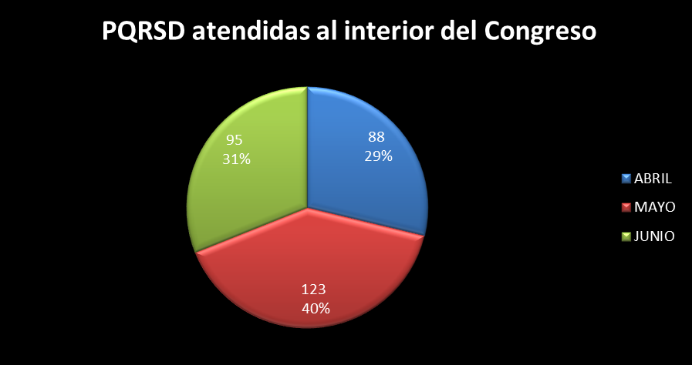

 | PQRSD TRASLADADOS A OTRAS ENTIDADES DEL ESTADO
 | No. RADICADO ENTRADA | FECHA RADICACIÓN | No. RADICADO TRASLADO | FECHA TRASLADO | TIEMPO DE TRASLADO/ RESPUESTA
 | 1087 | 2018-04-02 | UAC-CS-1414-2018 | 2018-04-02 | 0
 | 1095 | 2018-04-09 | UAC-CS-1426-2018 UAC-CS-1631-2018 UAC-CS-1633-2018 | 2018-04-09 | 0
 | 1096 | 2018-04-09 | UAC-CS-1634-2018 | 2018-04-09 | 0
 | 1097 | 2018-04-09 | UAC-CS-1636-2018 | 2018-04-09 | 0
 | 1152 | 2018-04-02 | UAC-CS-1489-2018 | 2018-04-03 | 1
 | 1166 | 2018-04-02 | UAC-CS-1505-2018 | 2018-04-03 | 1
 | 1218 | 2018-04-05 | UAC-CS-1574-2018 | 2018-05-06 | 1
 | 1220 | 2018-04-05 | UAC-CS-1577-2018 | 2018-05-06 | 1
 | 1221 | 2018-04-05 | UAC-CS-1579-2018 | 2018-05-06 | 1
 | 1257 | 2018-04-07 | UAC-CS-1618-2018 | 2018-04-09 | 0
 | 1410 | 2018-04-13 | UAC-CS-1821-2018 | 2018-04-17 | 2
 | 1413 | 2018-04-15 | UAC-CS-1826-2018 | 2018-04-17 | 1
 | 1416 | 2018-04-17 | UAC-CS-1831-2018 UAC-CS-1832-2018 | 2018-04-18 | 1
 | 1456 | 2018-04-16 | UAC-CS-1874-2018 | 2018-04-17 | 1
 | 1484 | 2018-04-14 | UAC-CS-1904-2018 | 2018-04-20 | 5
 | 1524 | 2018-04-17 | UAC-CS-1967-2018 | 2018-04-23 | 4
 | 1525 | 2018-04-24 | UAC-CS-1969-2018 | 2018-04-24 | 0
 | 1526 | 2018-04-24 | UAC-CS-1971-2018 | 2018-04-24 | 0
 | 1528 | 2018-04-27 | UAC-CS-1975-2018 | 2018-04-27 | 0
 | 1531 | 2018-04-27 | UAC-CS-1980-2018 | 2018-04-27 | 0
 | 1592 | 2018-04-23 | UAC-CS-2042-2018 | 2018-04-25 | 2
 | 1612 | 2018-04-26 | UAC-CS-2067-2018 | 2018-04-26 | 0
...
 | PQRSD TRASLADADOS A OTRAS ENTIDADES DEL ESTADO
 | 2529 | 2018-06-20 | UAC-CS-3271-2018 | 2018-06-22 | 2
 | 2569 | 2018-06-25 | UAC-CS-3319-2018 | 2018-06-25 | 0
 | 2570 | 2018-06-22 | UAC-CS-3191-2018 | 2018-06-25 | 1
 | 2581 | 2018-06-26 | UAC-CS-3351-2018 | 2018-06-26 | 0
 | 2583 | 2018-06-26 | UAC-CS-3354-2018 | 2016-06-26 | 0
 | 2642 | 2018-06-27 | UAC-CS-3422-2018 | 2018-06-28 | 0
 | 2655 | 2018-06-25 | UAC-CS-3389-2018 | 2018-06-28 | 4
 | 2660 | 2018-06-25 | UAC-CS-3395-2018 | 2018-06-29 | 4
 | 2741 | 2018-06-30 | UAC-CS-3504-2018 | 2018-07-06 | 3

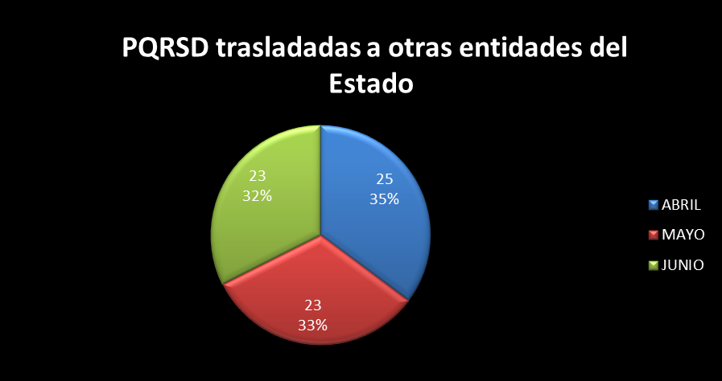

PQRSD TRASLADADOS POR LA UNIDAD DE CORRESPONDENCIA DEL SENADO A DEPENDENCIAS DEL SENADO
No. RADICADO ENTRADA | FECHA RADICACIÓN | FECHA TRASLADO | TIEMPO DE ENTREGA | No. RADICADO RESPUESTA | FECHA RESPUESTA | TIEMPO DE RESPUESTA
8236-2018 | 2018-04-20 10:14:35 | 2018-04-20 10:14:35 | 0 | N/A | N/A | N/A
6561-2018 | 2018-04-04 09:46:24 | 2018-04-04 09:46:24 | 0 |  |  | S.I.
6234-2018 | 2018-04-02 11:17:11 | 2018-04-02 11:17:11 | 0 |  |  | S.I.
6236-2018 | 2018-04-02 11:18:44 | 2018-04-02 11:18:44 | 0 |  |  | S.I.
6408-2018 | 2018-04-03 10:49:12 | 2018-04-03 10:49:12 | 0 |  |  | S.I.
6411-2018 | 2018-04-03 10:53:11 | 2018-04-03 10:53:11 | 0 | SRC-CS-437-2018 | 2018-05-02 | 20
6415-2018 | 2018-04-03 10:57:10 | 2018-04-03 10:57:10 | 0 | CDH-CS-0255-2018 | 2018-04-10 | 5
...

